강화소 흐름도
건설 완료
전체 흐름 | 생성 예시

강화 시작

보유 자원 >= 필요비용
자원 부족 팝업

해당 유닛
0단계 유닛 존재
해당 유닛
1단계 유닛 존재

해당 유닛
모두 1단계
해당 유닛
2단계 유닛 존재
시간 = 요구 시간

강화 유닛 생성

해당 유닛
1단계 버튼
비활성화
해당 유닛
2단계 버튼
비활성화
대기
If 건물 파괴

해당 유닛
2단계 버튼
활성화
해당 유닛
1단계 버튼
활성화
소모된 유닛 삭제

강화소 UI
번호 | 이름 | 종류 | 설명
1 | 1단계 강화 | 버튼 | 클릭 시 1단계 강화를 위한 UI가 나타납니다.
2 | 양 유닛 얼굴 | 이미지 | 양 유닛 얼굴 이미지를 출력합니다.
3 | 근거리 유닛 | 텍스트 | 근거리 유닛 텍스트를 출력합니다.
4 | 남은 시간 | 텍스트 | 남은시간 텍스트 및 줄어드는 숫자를 출력합니다.
5 | 0단계 유닛 수 | 텍스트 | 0단계 유닛 수 텍스트를 출력합니다.
6 | 0단계 유닛 카운트 | 텍스트 | / 를 기준으로 왼쪽에는 0단계 유닛 수, 오른쪽에는 현재 유닛 총 수를 출력합니다.
7 | 1단계 유닛 수 | 텍스트 | 1단계 유닛 수 텍스트를 출력합니다.
1
2
3
9
8 | 1단계 유닛 카운트 | 텍스트 | /를 기준으로 왼쪽에는 1단계 유닛 수, 오른쪽에는 0단계 유닛 수를 출력합니다.
건물
근거리 유닛
중거리 유닛
장거리 유닛
9 | 모달 | 모달 | 다른 유닛을 강화중이거나 조건이 충족하지 않을 시 모달효과가 있습니다.
1단계 강화
남은 시간
7
4
남은 시간
0
남은 시간
0
10 | 근거리 유닛 강화 | 버튼 | 클릭 시 근거리 유닛 1단계 강화가 시작됩니다.
2단계 강화
0단계 유닛 수
5
5/30
0단계 유닛 수
6
10/30
0단계 유닛 수
15/30
11 | 중거리 유닛 강화 | 버튼 | 클릭 시 중거리 유닛 1단계 강화가 시작됩니다.
1단계 유닛 수
7
3/5
1단계 유닛 수
8
7/10
1단계 유닛 수
10/15
12 | 장거리 유닛 강화 | 버튼 | 클릭 시 장거리 유닛 1단계 강화가 시작됩니다.

10
11
12

번호 | 이름 | 종류 | 설명
1 | 2단계 강화 | 버튼 | 클릭 시 2단계 강화를 위한 UI가 나타납니다.
2 | 0단계 유닛 수 | 텍스트 | 0단계 유닛 수 텍스트를 출력합니다.
3 | 0단계 유닛 카운트 | 텍스트 | / 를 기준으로 왼쪽에는 1단계 유닛 수, 오른쪽에는 0단계 유닛 수를 출력합니다.
4 | 1단계 유닛 수 | 텍스트 | 1단계 유닛 수 텍스트를 출력합니다.
5 | 1단계 유닛 카운트 | 텍스트 | /를 기준으로 왼쪽에는 2단계 유닛 수, 오른쪽에는 1단계 유닛 수를 출력합니다.
6 | 근거리 유닛 강화 | 버튼 | 클릭 시 근거리 유닛 2단계 강화가 시작됩니다.
건물
1
근거리 유닛
중거리 유닛
장거리 유닛
7 | 중거리 유닛 강화 | 버튼 | 클릭 시 중거리 유닛 2단계 강화가 시작됩니다.
1단계 강화
남은 시간
0
남은 시간
10
남은 시간
0
8 | 장거리 유닛 강화 | 버튼 | 클릭 시 장거리 유닛 2단계 강화가 시작됩니다.
2단계 강화
1단계 유닛 수
3/5
1단계 유닛 수
2
7/10
1단계 유닛 수
3
10/15
2단계 유닛 수
1/3
2단계 유닛 수
4
0/7
2단계 유닛 수
5
1/10

6
7
8

강화소 디자인
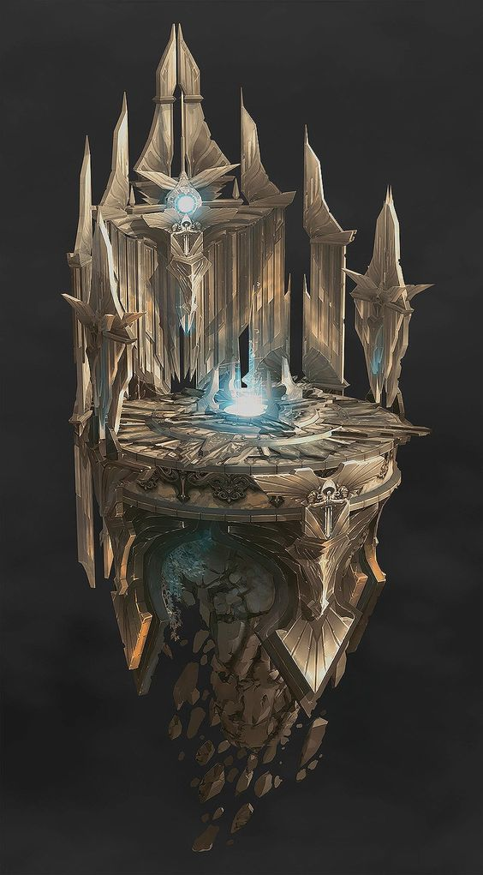
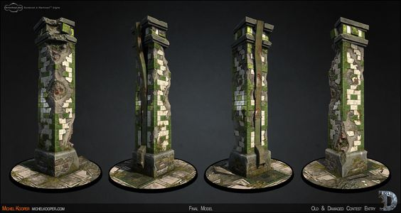

강화소는 원형 제단을 각 유닛이 그려진 기둥 세 개가 둘러싼 모습을 하고 있다.
유닛이 제단 위에 올라가게 되면 해당 유닛의 기둥 위에 파란 불이 일어났다가.
강화가 끝나면 서서히 줄어든다.

치료소 흐름도
전체 흐름

건설 완료

전투단계 종료

작동 X
최대체력 > 현재 체력
유닛 존재

해당 유닛 수 = a
수용 인원 = b
a>b
a 중 무작위로 b만큼의
유닛 선택 후 치료 진행

a=<b
a 유닛 치료 진행

대기 시간 = 치료 시간

유닛 대기

치료 완료

치료소 UI
1안

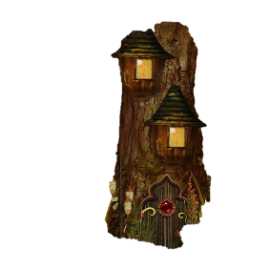

1
5
건물
현재 10 유닛이 치료가 필요합니다.
전투 중 체력이 닳은 유닛들을
최대 10 랜덤으로 치료합니다.
유닛
치료 하기
남은 시간
12
필요 건초
150
3
4
2

2안
 | 번호 | 이름 | 종류 | 설명
 | 1 | 치료 필요 유닛 수 | 텍스트 | ‘현재 10 유닛이 치료가 필요합니다.’ 텍스트를 출력합니다.
 |  |  |  | 유닛의 수를 나타내는 숫자만 빨간색으로 표시됩니다.
 | 2 | 치료 하기 | 버튼 | 클릭 시 무작위 양 유닛을 치료할 수 있습니다.
 |  |  |  | 버튼 안에 텍스트가 상황에 따라 달라집니다.
 |  |  |  | - 버튼 클릭 전 : 치료 하기
 |  |  |  | - 버튼 클릭 후 유닛이 걸어오는 중 : 치료 준비
 |  |  |  | - 치료가 필요한 마지막 유닛이 건물에 들어간 후 : 치료 중
1
 |  |  |  | -치료를 마친 유닛들이 전부 건물에 나간 후 : 치료 하기
5
 |  |  |  | 버튼 클릭 시 텍스트만 바뀌고 버튼은 비활성화 상태가 됩니다.
건물
현재 10 유닛이
치료가 필요합니다.
 | 3 | 남은시간 | 텍스트 | 남은시간 줄어드는 숫자를 출력합니다.
유닛
치료 하기
4
전투 중 체력이 닳은 유닛들을
최대 10 랜덤으로 치료합니다.
 | 4 | 필요 건초 | 텍스트 | 치료에 필요한 건초의 수를 출력합니다.
150
12
 | 5 | 치료소 설명 | 텍스트 | ‘전투 중 체력이 닳은 유닛들을 최대 10 랜덤으로 치료합니다.’ 텍스트를 출력합니다.

4
5

치료소 디자인
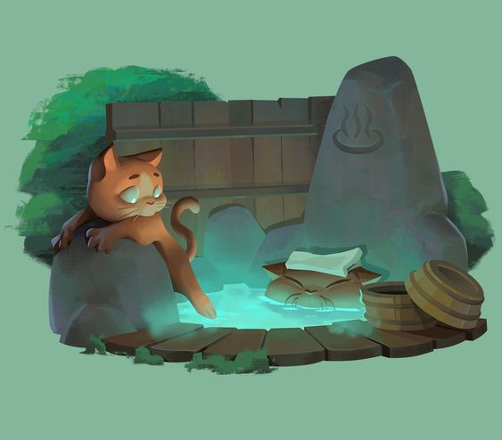
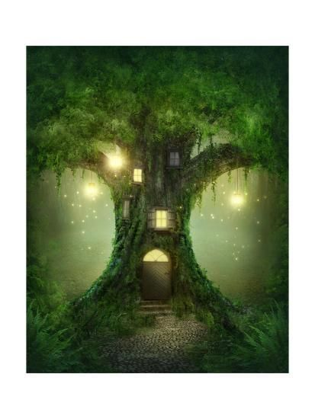
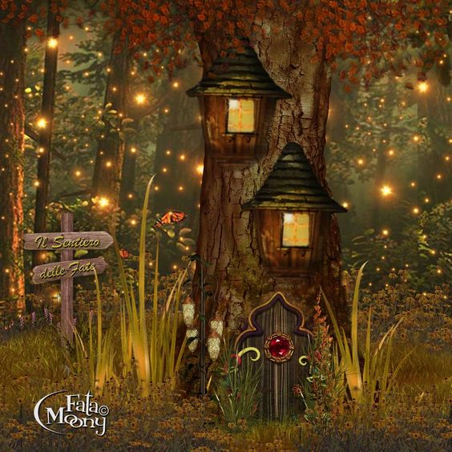

치료소는 나무건물 위에 온천이 올라가있는 모습을 하고 있다. 건물이 올라갈 수록 온천도 더 생긴다.

